Solicitud gráfica
 | Área: | Matemáticas |  |  | Fecha:
 | Grado: | 6
 | Título del tema: | Los números decimales |  |  | ¿Cuaderno de estudio o recurso? | Recurso
 | Editor: | Andrea Perdomo |  |  | Motor del recurso | F4

 | Código guión o recurso: | MA_06_07_CO_REC10 | ← Para determinar este código, visite la hoja de Ayuda
 |  |  |  |  | ESPECIFICACIÓN DE ARCHIVOS A ENTREGAR
Núm. | Archivo Shutterstock o ruta en web | Imagen para: | Tipo | Ubicación de la imagen en el recurso F4 | Nombre imagen SMALL | Tamaño imagen SMALL | Nombre imagen ZOOM | Tamaño imagen ZOOM | Descripción | Observaciones
IMG01 | 251571835 Ver descripción | Recurso F4 |  |  | #N/A | #N/A | #N/A | #N/A | Pueden verse como steackers sobre el tablero. Envío fórmulas digitadas | 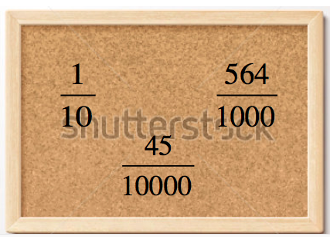
IMG02 | Ver descripción | Recurso F4 |  |  | #N/A | #N/A | #N/A | #N/A |  | 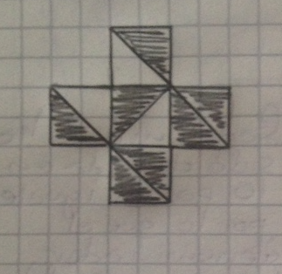
2,5
IMG03 | 266752358 Ver descripción | Recurso F4 |  |  | #N/A | #N/A | #N/A | #N/A |  | 
IMG04 | 173804597 Ver descripcion | Recurso F4 |  |  | #N/A | #N/A | #N/A | #N/A |  | 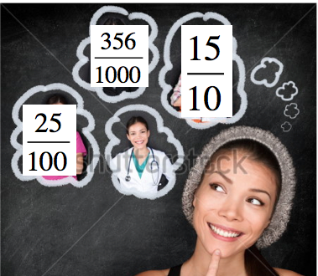
IMG05 | 228317947 Ver descripción | Recurso F4 |  |  | #N/A | #N/A | #N/A | #N/A |  | 
IMG06 | Ver descripción | Recurso F4 |  |  | #N/A | #N/A | #N/A | #N/A |  | 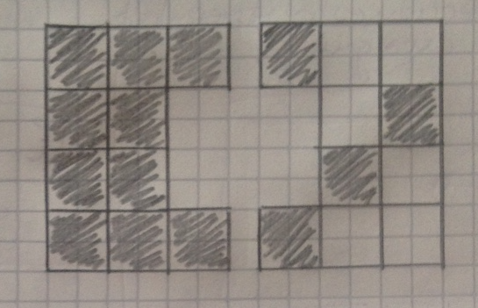
IMG07 | Ver descripción | Recurso F4 |  |  | #N/A | #N/A | #N/A | #N/A |  | 